миа
 |  |  | Желтым цветом отмечено количество менее 5 |  |  | Зеленым цветом отмечено количество больше 5 |  |  |  | Стараяцена | Новая цена | #VALUE!

Натуральный шелк
Искусственный шелк
Черри
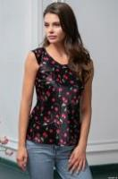 Черри | 8688 | цвет | XS | S | M | L |  |  | 0 | 902р. | 450р. | -р.
 |  | черный
 |  | Повседневный и очень нарядный топ Mia-Amore с коротким рукавом выполнен из принтованного искусственного атласного шелка. Состав: полиэстер 100%
 |  | Посмотреть большую фотографию на сайте
Тропикана
Тропикана | 7193 | цвет | XS | S/M | L/XL | 2/3XL |  |  | 0 | 0р. |  | #VALUE!
 |  | темно-синий
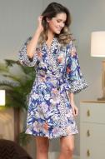 |  | Короткий запашной халат-кимоно Mia-Amore с широкими рукавами, выполнен из двух видов принтованного искусственного шелка. Контрастный кант в виде отделки по линии притачивания манжет и по линии борта изделия. По бокам обработаны карманы. Состав: 100% полиэстер
 |  | Посмотреть большую фотографию на сайте
Джулия Перец
Джулия Перец | 7073t | цвет | XS | S/M | L/XL | 2/3XL |  |  | 0 | 1,290р. | 490р. | -р.
 |  | черный перец
 |  | изумрудный перец
 |  | Короткий халат Mia-Mella с рукавами 3/4 выполнен из принтованного искусственного шелкового полотна с атласным блеском. Низ рукавов и борт халата декорированы контрастным кантом. Халат на запахе с поясом, в боковых швах есть карманы. Состав: 100% полиэстер
 |  | Посмотреть большую фотографию на сайте
Мишель
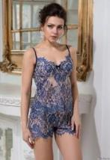 Мишель | 2102 | цвет | XS | S | M | L | XL |  | 0 | 2,453р. | 1,090р. | -р.
 |  | синий
 |  | Пижамный комплект Mia-Amore из топа на тонких бретельках и шорт, выполненный из ажурного кружева Шантильи. Лиф топа украшен атласным бантиком и золотистой подвеской в форме сердечка со стразами. Состав: 100% полиэстер
 |  | Посмотреть большую фотографию на сайте
Анжелина
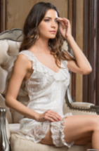 Ангелина | 9536 | цвет | Free |  |  |  |  |  | 0 | 258р. | 200р. | -р.
 |  | розовый
 |  | Кружевная эластичная подвязка Mia-Amore, декорированная элементом в виде букетика из розочек. Состав: 95% полиэстер, 5% эластан
 |  | Посмотреть большую фотографию на сайте
Блузы
 Блузы | 6700 | цвет | XS | S | M | L | XL |  | 0 | 1,419р. | 390р. | -р.
 |  | белый
 |  | синий
 |  | Оригинальная блузка Mia-Amore выполнена из хлопковой принтованной ткани. Блузка комбинирует в себе два вида расцветки - белый и синий цвет. Талию подчеркивает отрезной пояс. Короткие рукава украшают контрастные манжеты. Состав: 100% хлопок
 |  | Посмотреть большую фотографию на сайте
 Блузы | 6705 | цвет | XS | S | M | L | XL |  | 0 | 1,419р. | 350р. | -р.
 |  | молочный
 |  | черный
 |  | Женственная блузка Mia-Amore с оригинальным коротким рукавчиком выполнена с центральной застежкой из принтованного полотна. Воротник блузки выполнен в виде пышной стойки с завязкой. Состав: молочный: 100% хлопок черный: 100% полиэстер
 |  | Посмотреть большую фотографию на сайте
 Блузы | 6706 | цвет | XS | S | M | L | XL |  | 0 | 1,419р. | 350р. | -р.
 |  | розовый
 |  | терракот
 |  | Романтичная блузка Mia-Amore с коротким рукавом выполнена из легкой принтованной ткани. Блузку украшают рукава-крылышки и волнистая рюша с завязкой по горловине. Состав: 100% полиэстер
 |  | Посмотреть большую фотографию на сайте
Фиона
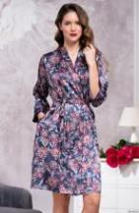 Фиона | 8713 | цвет | XS | S/M | L/XL | 2/3XL |  |  | 0 | 0р. |  | #VALUE!
 |  | мультиколор
 |  | Классический короткий запашной халат Mia-Amore с рукавом ¾ , выполнен из комбинации двух видов принтованного атласа. Контрастный кант расположен по линии борта. По бокам обработаны карманы. Состав: полиэстер 100%
 |  | Посмотреть большую фотографию на сайте
Валери
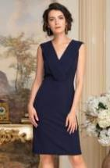 валери | 8423 | цвет | S | M | L | XL |  |  | 0 | 0р. |  | #VALUE!
 |  | черный
 |  | бордовый
 |  | темно-синий
 |  | Состав: 100 % полиэстр |  |  |  |  |  |  | 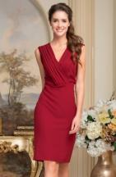
 |  | Посмотреть большую фотографию на сайте
 валери | 8424 | цвет | S | M | L | XL |  |  | 0 | 0р. |  | #VALUE!
 |  | черный
 |  | бордовый
 |  | темно-синий
 |  | Состав: 100 % полиэстр |  |  |  |  |  |  | 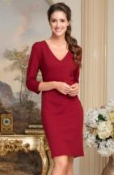
 |  | Посмотреть большую фотографию на сайте
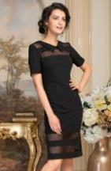 валери | 8425 | цвет | S | M | L | XL | 2XL |  | 0 | 0р. |  | #VALUE!
 |  | черный
 |  | бордовый
 |  | темно-синий
 |  | Состав: 100 % полиэстр |  |  |  |  |  |  | 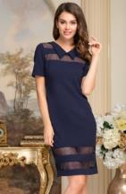 |  | 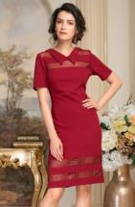
 |  | Посмотреть большую фотографию на сайте
Мирель
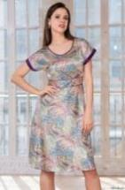 мирель | 8275 | цвет | XS | S | M | L | XL |  | 0 | 0р. |  | #VALUE!
 |  | мультиколор
 |  | Женственное и романтичное платье Mia-Amore с коротким рукавом и отрезное по талии выполнено из принтованного искусственного шелка. Горловина и линия талии декорированы контрастным кантом, по низу рукава отделаны контрастным атласом. В боковом шве платья есть потайная молния, что обеспечивает великолепную посадку по фигуре. Состав: полиэстер 100%
 |  | Посмотреть большую фотографию на сайте
Зимняя вишня
 Зимняя вишня | 7157 | цвет | S | M | L | XL | 2XL | 3XL | 0 | 0р. |  | #VALUE!
 |  | зимняя вишня
 |  | Халат Mia-Amore длиной до колен с центральной застежкой на пуговицы и с рукавами длиной ¾ выполнен из принтованного двухцветного искусственного шелка. Борт, воротник, рукава и карман рубашки украшены белым кружевом. Комплектуется поясом. Состав: 100% полиэстер
 |  | Посмотреть большую фотографию на сайте
Мишель
Мишель | 2102 | цвет | XS | S | M | L | XL |  | 0 | 2,453р. | 1,090р. | -р.
 |  | синий
 |  | красный
 |  | Пижамный комплект Mia-Amore из топа на тонких бретельках и шорт, выполненный из ажурного кружева Шантильи. Лиф топа украшен атласным бантиком и золотистой подвеской в форме сердечка со стразами. Состав: 100% полиэстер
 |  | Посмотреть большую фотографию на сайте
Анжелина
Ангелина | 9536 | цвет | Free |  |  |  |  |  | 0 | 258р. | 200р. | -р.
 |  | молочный
 |  | розовый
 |  | Кружевная эластичная подвязка Mia-Amore, декорированная элементом в виде букетика из розочек. Состав: 95% полиэстер, 5% эластан
 |  | Посмотреть большую фотографию на сайте
Блузы
Блузы | 6700 | цвет | XS | S | M | L | XL |  | 0 | 1,419р. | 390р. | -р.
 |  | белый
 |  | синий
 |  | Оригинальная блузка Mia-Amore выполнена из хлопковой принтованной ткани. Блузка комбинирует в себе два вида расцветки - белый и синий цвет. Талию подчеркивает отрезной пояс. Короткие рукава украшают контрастные манжеты. Состав: 100% хлопок
 |  | Посмотреть большую фотографию на сайте
Блузы | 6705 | цвет | XS | S | M | L | XL |  | 0 | 1,419р. | 350р. | -р.
 |  | молочный
 |  | черный
 |  | Женственная блузка Mia-Amore с оригинальным коротким рукавчиком выполнена с центральной застежкой из принтованного полотна. Воротник блузки выполнен в виде пышной стойки с завязкой. Состав: молочный: 100% хлопок черный: 100% полиэстер
 |  | Посмотреть большую фотографию на сайте
Блузы | 6706 | цвет | XS | S | M | L | XL |  | 0 | 1,419р. | 350р. | -р.
 |  | розовый
 |  | терракот
 |  | Романтичная блузка Mia-Amore с коротким рукавом выполнена из легкой принтованной ткани. Блузку украшают рукава-крылышки и волнистая рюша с завязкой по горловине. Состав: 100% полиэстер
 |  | Посмотреть большую фотографию на сайте
Фиона
Фиона | 8713 | цвет | XS | S/M | L/XL | 2/3XL |  |  | 0 | 0р. |  | #VALUE!
 |  | мультиколор
 |  | Классический короткий запашной халат Mia-Amore с рукавом ¾ , выполнен из комбинации двух видов принтованного атласа. Контрастный кант расположен по линии борта. По бокам обработаны карманы. Состав: полиэстер 100%
 |  | Посмотреть большую фотографию на сайте
Валери
валери | 8423 | цвет | S | M | L | XL |  |  | 0 | 0р. |  | #VALUE!
 |  | черный
 |  | бордовый
 |  | темно-синий
 |  | Состав: 100 % полиэстр
 |  | Посмотреть большую фотографию на сайте
валери | 8424 | цвет | S | M | L | XL |  |  | 0 | 0р. |  | #VALUE!
 |  | черный
 |  | бордовый
 |  | темно-синий
 |  | Состав: 100 % полиэстр
 |  | Посмотреть большую фотографию на сайте
валери | 8425 | цвет | S | M | L | XL | 2XL |  | 0 | 0р. |  | #VALUE!
 |  | черный
 |  | бордовый
 |  | темно-синий
 |  | Состав: 100 % полиэстр
 |  | Посмотреть большую фотографию на сайте
Мирель
мирель | 8275 | цвет | XS | S | M | L | XL |  | 0 | 0р. |  | #VALUE!
 |  | мультиколор
 |  | Женственное и романтичное платье Mia-Amore с коротким рукавом и отрезное по талии выполнено из принтованного искусственного шелка. Горловина и линия талии декорированы контрастным кантом, по низу рукава отделаны контрастным атласом. В боковом шве платья есть потайная молния, что обеспечивает великолепную посадку по фигуре. Состав: полиэстер 100%
 |  | Посмотреть большую фотографию на сайте
Лиссабон
 Лиссабон | 8646 | цвет | XS | S | M | L |  |  | 0 | 2,065р. | 650р. | -р.
 |  | полоска
 |  | Приталеннное платье до колена Mia-Amore с длинными рукавами и застежкой на металлическую декоративную молнию на спинке. Отрезное платье по талии, с юбкой А-образного силуэта выполнено из полосатой ткани и декорирована контрастной плотной тесьмой в тон синей полоске. Состав: 100% полиэстер
 |  | Посмотреть большую фотографию на сайте
 Лиссабон | 8648 | цвет | XS | S | M | L | XL |  | 0 | 2,065р. | 590р. | -р.
 |  | синий
 |  | ванильный
 |  | Приталеннное платье Mia-Amore с короткими рукавами длиной чуть ниже колена с ассиметричным низом и застежкой на молнию в боковом шве. Приталенный силуэт подчеркивает пышный бант. *Платье в ванильном цвете выполнено с подкладкой из вискозы. Состав: 100% полиэстер
 |  | Посмотреть большую фотографию на сайте
 Лиссабон | 8652 | цвет | XS | S | M | L | XL | 2XL | 0 | 0р. |  | #VALUE!
 |  | темно-синий
 |  | шафрановый
 |  | Юбка-карандаш Mia-Amore с посадкой на талии и длиной до колена, на подкладке, зауженная к низу, на спинке центральный шов с молнией и разрезом. Состав: 100% полиэстер
 |  | Посмотреть большую фотографию на сайте
Хлопок и вискоза
Барселона
 барселона | 6720 | цвет | XS | S | M | L |  |  | 0 | 0р. |  | #VALUE!
 |  | синий
 |  | Льняная пышная юбка Mia-Amore ниже колен с посадкой на талии имеет спереди застежку на пуговицы. Юбка декорирована широким поясом и большими накладными карманами. Состав: 55% лен, 45% хлопок
 |  | Посмотреть большую фотографию на сайте
Ганг
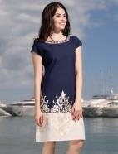 Ганг | 6912 | цвет | XS | S | M | L | XL | 2XL | 0 | 0р. |  | #VALUE!
 |  | оливковый
 |  | синий
 |  | шампань/син
 |  | Состав: 100% хлопок
 |  | Посмотреть большую фотографию на сайте
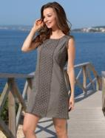 Ганг | 6913 | цвет | XS | S | M | L |  |  | 0 | 0р. |  | #VALUE!
 |  | оливковый
 |  | Состав: 100% хлопок
 |  | Посмотреть большую фотографию на сайте
Дива
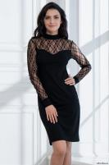 Дива | 2183 | цвет | XS | S | M | L | XL | 2XL | 0 | 1,677р. | 490р. | -р.
 |  | черный
 |  | Женственное платье прилегающего силуэта Mia-Amore выполнено из эластичного полотна с длинными рукавами и воротником стойкой. Состав: 95% вискоза, 5% спандекс |  |  |  |  |  |  | 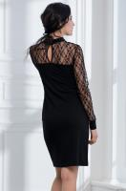
 |  | Посмотреть большую фотографию на сайте
Корейское белье
Панталоны 3501 | 501-3 | цвет | XL | 2XL | 3XL | 4XL |  |  | #REF! | 1,031р. | 398р. | #REF!
 |  | бежевый
 |  | черный
 |  | слива
 |  | Панталоны Lolita 3501

Трусы Paris | 111-1 | цвет | F | L | XL |  |  |  | #REF! | 385р. | 150р. | #REF!
 |  | бежевый
 |  | черный
 |  | белый
 |  | Трусы Lolita "Paris"

Трусы 7231 | 231-1 | цвет | XL | 2XL |  |  |  |  | #REF! | 457р. | 175р. | #REF!
 |  | белый
 |  | бежевый
 |  | Трусы 7231 Lolita

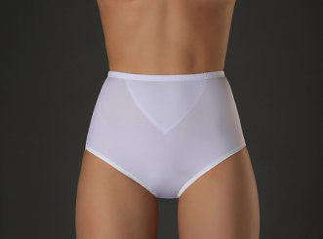 Трусы 7271 | 271-1 | цвет | L | XL | 2XL | 3XL |  |  | #REF! | 501р. | 198р. | #REF!
 |  | черный
 |  | белый
 |  | бежевый
 |  | Трусы 7271 Lolita

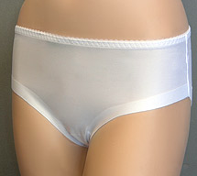 Трусы P-87 | 087-1 | цвет | L | XL |  |  |  |  | #REF! | 457р. | 175р. | #REF!
 |  | бежевый
 |  | белый
 |  | черный
 |  | Трусы P-87 L,XL Lolita

Трусы P-87 | 087-2 | цвет | 2XL | 3XL |  |  |  |  | #REF! | 507р. | 199р. | #REF!
 |  | бежевый
 |  | белый
 |  | черный
 |  | Трусы P-87 2XL,3XL Lolita

